Gráfico 1
 |  | Gráfico 1. Resultados Presupuestarios (Septiembre 2022)
 |  | Valores en Millones de RD$

 | Detalle | Ingresos | Gastos | Resultado Primario | Resultado Financiero
 | Corrientes | 78,970.4 | 57,895.0
 | Donaciones | 31.9 | 0.0 | 17,262.8 | 10,444.0
 | De Capital | 2,444.3 | 6,288.7
 | Intereses | 0.0 | 6,818.8
 |  |  |  |  | 66,671.3 |  | -13,074.7
 | Notas: *Cifras preliminares |  |  |  | 79,746.0 | 12,326.9 | -747.8 | -747.8
 | 1.Se incluyen los Recursos de Captación Directa.
 | 2. Fecha de imputación al 31/09/2022 // Fecha de registro al 07/10/2022 |  |  |  |  |  | 23,518.71
 | Fuente: Sistema de Información de la Gestión Financiera (SIGEF). |  |  |  |  |  | 18,010.66

1.Fecha de imputación al 31/07/2022 // Fecha de registro al 07/08/2022

Mapa
 | Mapa 1. Distribución de la Inversión Pública por Provincia
 | (Septiembre 2022)
 | Valores en Millones de RD$
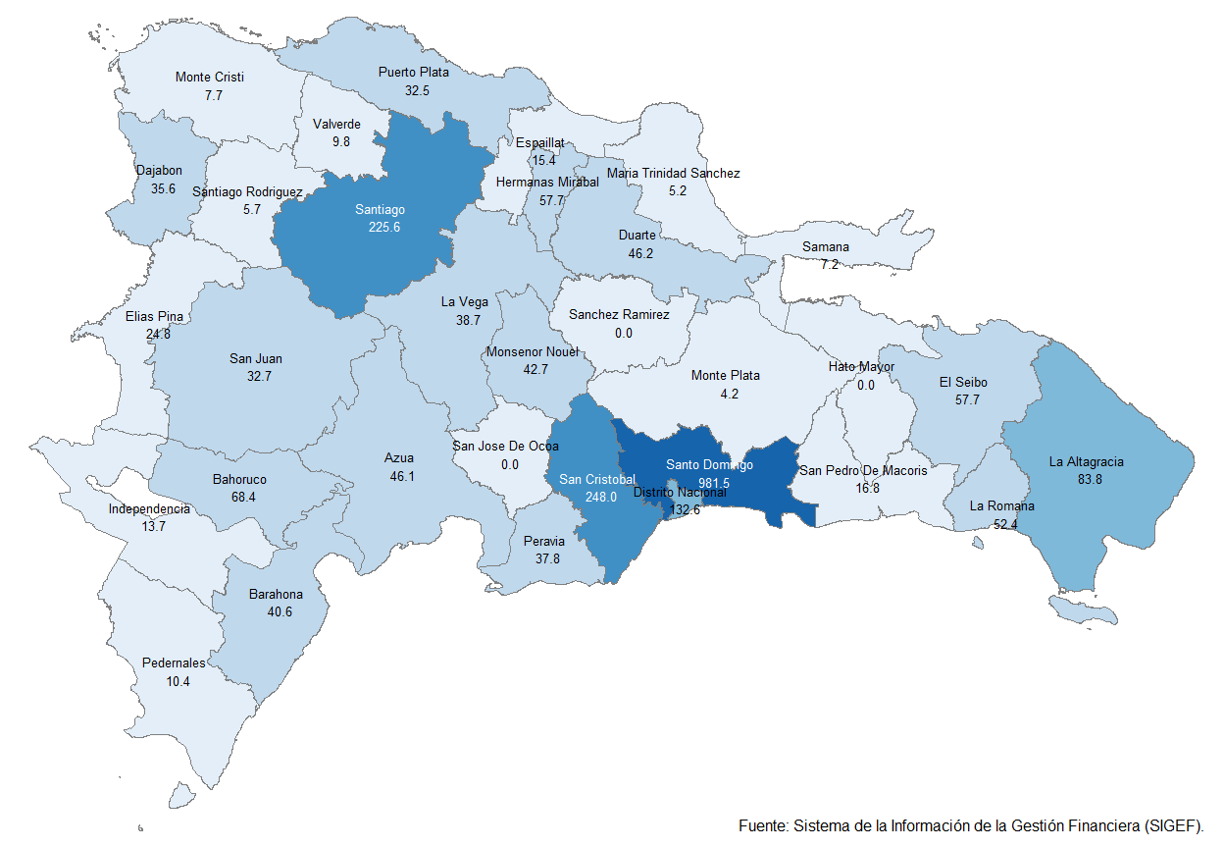

 | Notas: *Cifras preliminares.
 | 1.Fecha de imputación al 30/09/2022 // Fecha de registro al 07/10/2022
 | Fuente: Sistema de Información de la Gestión Financiera (SIGEF).

1.Fecha de imputación al 31/07/2022 // Fecha de registro al 07/08/2022

Gráfico 2v
Gráfico 2. XXX (Septiembre 2022)

1
2
3

 | Notas: *Cifras preliminares.
 | 1.Fecha de imputación al 30/09/2022 // Fecha de registro al 07/10/2022
 | Fuente: Sistema de Información de la Gestión Financiera (SIGEF).

Gráfico 3
 |  | Gráfico 3. Distribución del Gasto por Clasificación Funcional (Septiembre 2022)
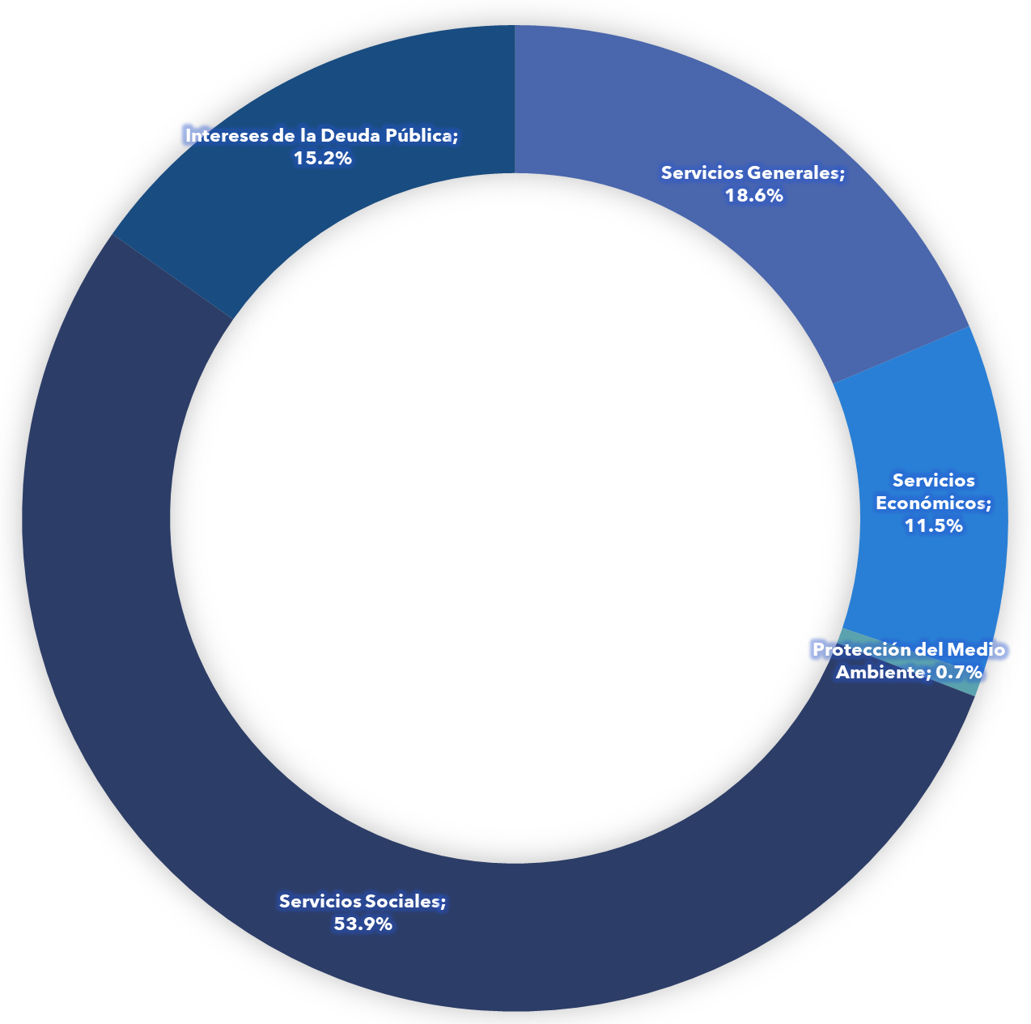
Servicios Generales | 18.6%
Servicios Económicos | 11.5%
Protección del Medio Ambiente | 0.7%
Servicios Sociales | 53.9%
Intereses de la Deuda Pública | 15.2%
Blank | 100.0%

Notas: Cifras preliminares.
1.Fecha de imputación al 30/09/2022 // Fecha de registro al 07/10/2022
Fuente: Sistema de Información de la Gestión Financiera (SIGEF).

1.Fecha de imputación al 31/07/2022 // Fecha de registro al 07/08/2022

